CollectiveAccess
Image | Object | Description | Date
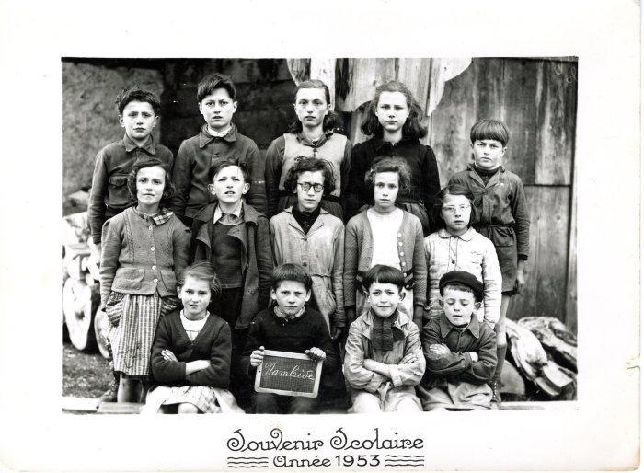 | Photo de classe de Nambride année 1953 (40-033) | Photo de classe de Nambride année 1953

